상품제안서
자개명함함(송학수동명함함) | 상품코드: F00098

 |  |  |  |  |  |  | 02-412-0044 | www.easy1.co.kr
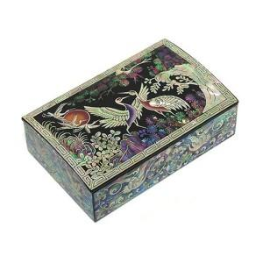 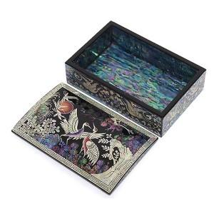

【상세/제작정보】

【인쇄/포장옵션】 | 실크 / 포장지포장

【공급단가】 | 수량 | 50~ | 100~ | 500~ | 1,000~ | 2,000~
*VAT별도 | 단가 | 35,100원 | 33,800원 | 32,500원 | 31,200원 | 30,420원

【상품 URL】 | https://easy1.co.kr:443/src/goods_detail.php?gdno=98

